상품제안서
람보르기니 3단65완자 헥사곤 | 상품코드: F16323

 |  |  |  |  |  |  | 02-412-0044 | www.easy1.co.kr
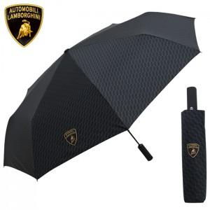

【상세/제작정보】 | <p><span style="font-size: 24pt;"><b>고급상하케이스 1800원 별도</b></span></p>

【인쇄/포장옵션】 | 실크, 스티커 / 포장지포장

【공급단가】 | 수량 | 100~ | 300~ | 500~ | 1,000~ | 3,000~
*VAT별도 | 단가 | 19,600원 | 18,800원 | 18,300원 | 18,000원 | 17,700원

【상품 URL】 | http://www.easy1.co.kr/src/goods_detail.php?gdno=16323

